bug report №1
Name: Error during password change
Executor: Korablev A.E.
Date: 29.05.2023 16-00
Soft. Ver.: Google Chrome Ver. 113.0.5672.127
№ | Summary | Descriprion | Steps to reproduce | Severity | Priority
123 | error appears in personal account after inputing and confirming new password | Customer enters personal account and request password change Actual result: Warnings appear: "Имя является обязательным полем" ; "Фамилия является обязательным полем" Expected result: Window with text "Пароль успешно изменен" appears Requirement ID: C245 Reproduced on: Chrome Reproducibility: always Workaround: no | 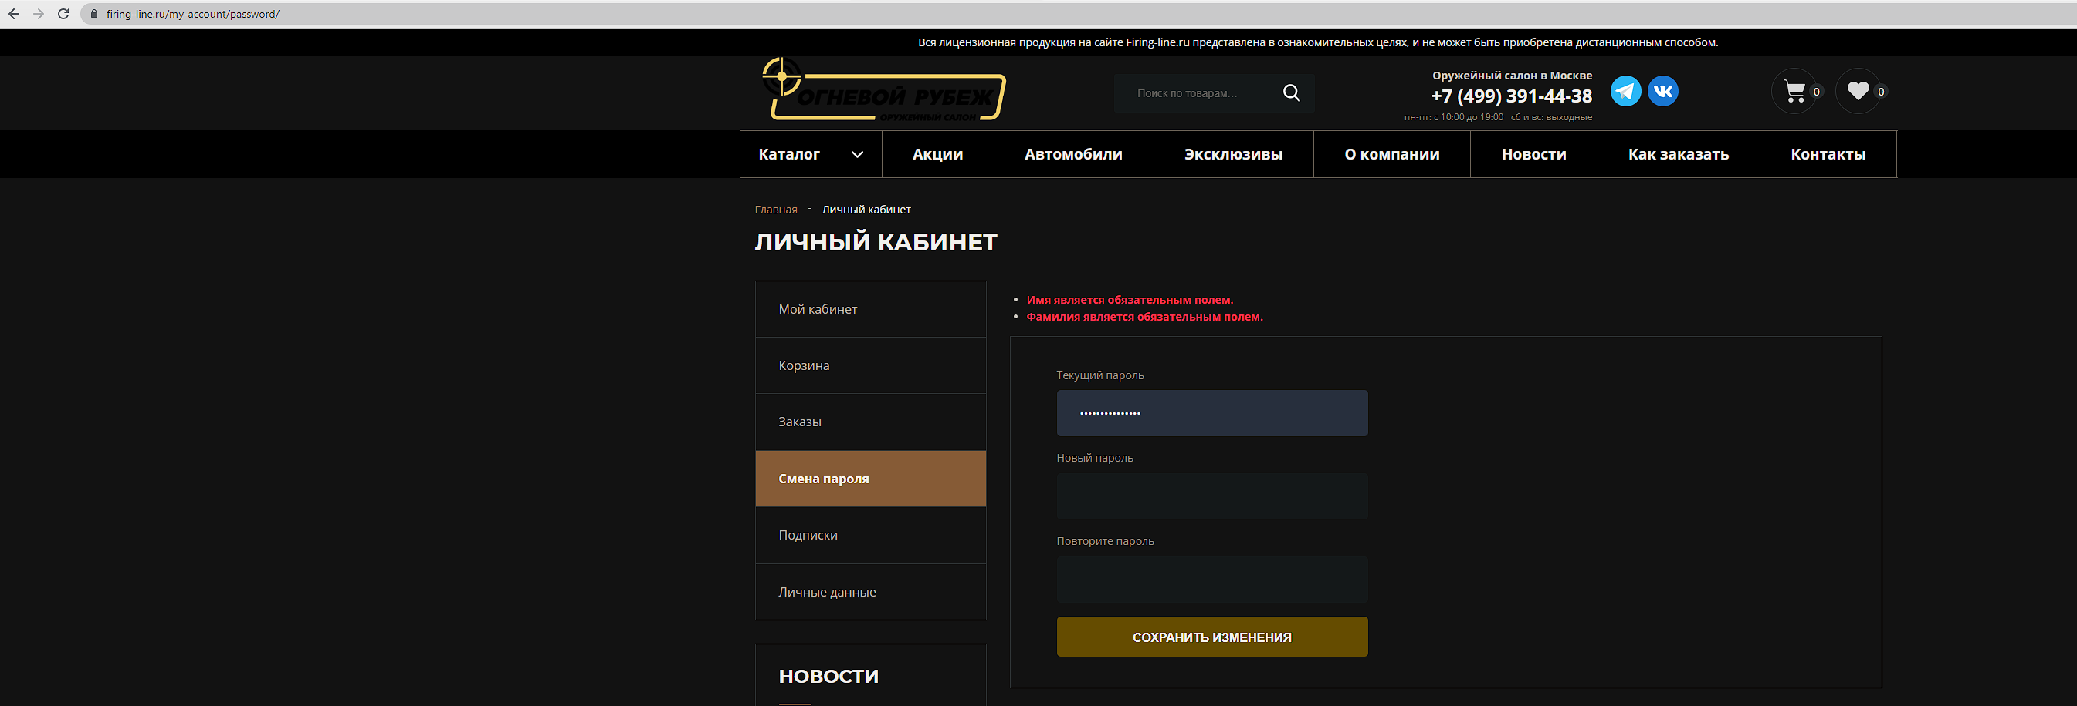 1. Open page via URL https://firing-line.ru/my-account/ 2. Enter "Смена пароля" button 3. Type new password in fields "Новый пароль" and "Повторите пароль" 4. Press "Сохранить изменения" button | minor | normal

